Long_Term_Avg
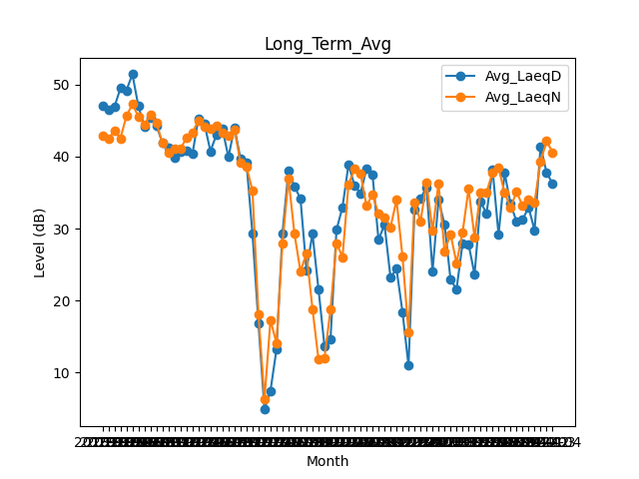
Date | Avg_LaeqD | Avg_LaeqN
2018-01 | 47.041935484 | 42.851612903
2018-02 | 46.453571429 | 42.432142857
2018-03 | 46.893548387 | 43.54516129
2018-04 | 49.49 | 42.53
2018-05 | 49.196774194 | 45.619354839
2018-06 | 51.443333333 | 47.276666667
2018-07 | 46.993548387 | 45.561290323
2018-08 | 44.212903226 | 44.448387097
2018-09 | 45.376666667 | 45.78
2018-10 | 44.348387097 | 44.709677419
2018-11 | 41.913333333 | 41.863333333
2018-12 | 41.229032258 | 40.561290323
2019-01 | 39.803225806 | 41.129032258
2019-02 | 40.703571429 | 41.089285714
2019-03 | 40.803225806 | 42.561290323
2019-04 | 40.36 | 43.316666667
2019-05 | 45.3 | 45.032258065
2019-06 | 44.563333333 | 44.156666667
2019-07 | 40.748387097 | 43.803225806
2019-08 | 43.048387097 | 44.325806452
2019-09 | 43.846666667 | 43.336666667
2019-10 | 39.929032258 | 42.961290323
2019-11 | 44.053333333 | 43.78
2019-12 | 39.735483871 | 39.180645161
2020-01 | 39.161290323 | 38.612903226
2020-02 | 29.337931034 | 35.275862069
2020-03 | 16.861290323 | 18.1
2020-04 | 4.85 | 6.27
2020-05 | 7.4612903226 | 17.267741935
2020-06 | 13.18 | 14.11
2020-07 | 29.367741935 | 27.94516129
2020-08 | 38.019354839 | 36.983870968
2020-09 | 35.856666667 | 29.256666667
2020-10 | 34.135483871 | 24.04516129
2020-11 | 24.24 | 26.56
2020-12 | 29.274193548 | 18.832258065
2021-01 | 21.590322581 | 11.822580645
2021-02 | 13.653571429 | 12.046428571
2021-03 | 14.593548387 | 18.74516129
2021-04 | 29.836666667 | 27.973333333
2021-05 | 32.958064516 | 26.041935484
2021-06 | 38.89 | 36.146666667
2021-07 | 35.980645161 | 38.280645161
2021-08 | 34.916129032 | 37.64516129
2021-09 | 38.286666667 | 33.136666667
2021-10 | 37.480645161 | 34.748387097
2021-11 | 28.446666667 | 32.04
2021-12 | 30.548387097 | 31.580645161
2022-01 | 23.209677419 | 30.187096774
2022-02 | 24.396428571 | 33.982142857
2022-03 | 18.377419355 | 26.058064516
2022-04 | 10.94 | 15.593333333
2022-05 | 32.680645161 | 33.65483871
2022-06 | 34.193333333 | 31
2022-07 | 35.703225806 | 36.316129032
2022-08 | 24.083870968 | 29.683870968
2022-09 | 33.98 | 36.296666667
2022-10 | 30.590322581 | 26.84516129
2022-11 | 22.916666667 | 29.22
2022-12 | 21.558064516 | 25.206451613
2023-01 | 27.935483871 | 29.44516129
2023-02 | 27.832142857 | 35.525
2023-03 | 23.612903226 | 28.780645161
2023-04 | 33.696666667 | 35.05
2023-05 | 32.106451613 | 35.022580645
2023-06 | 38.226666667 | 37.83
2023-07 | 29.141935484 | 38.429032258
2023-08 | 37.758064516 | 34.987096774
2023-09 | 33.426666667 | 32.93
2023-10 | 30.951612903 | 35.109677419
2023-11 | 31.27 | 33.163333333
2023-12 | 32.922580645 | 34.087096774
2024-01 | 29.777419355 | 33.667741935
2024-02 | 41.44137931 | 39.324137931
2024-03 | 37.748387097 | 42.151612903
2024-04 | 36.263333333 | 40.593333333

